상품제안서
스톤 스퀘어체크 항공담요 | 상품코드: F25137

 |  |  |  |  |  |  | 02-412-0044 | www.easy1.co.kr
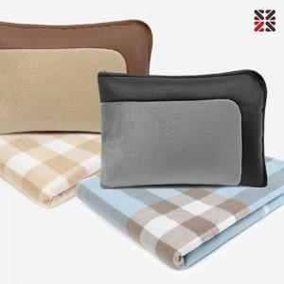

【상세/제작정보】 | 블랙커버 일시품절 요청합니다

【인쇄/포장옵션】 | 실크 / 부직포더스트백

【공급단가】 | 수량 | 100~ | 300~ | 500~ | 1,000~ | 3,000~
*VAT별도 | 단가 | 13,200원 | 12,980원 | 12,650원 | 12,430원 | 12,100원

【상품 URL】 | http://www.easy1.co.kr/src/goods_detail.php?gdno=25137

